DOKU
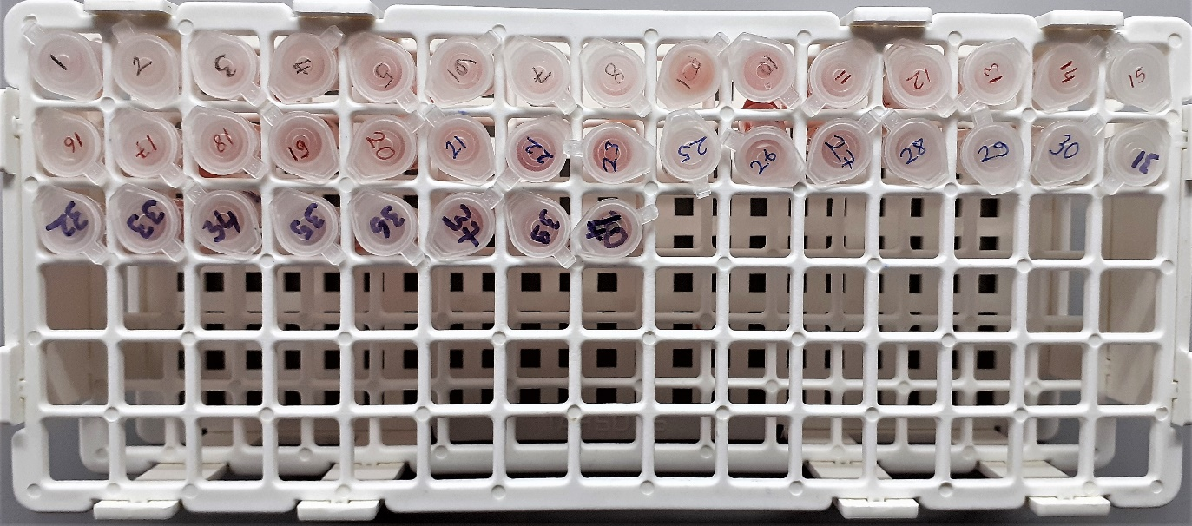
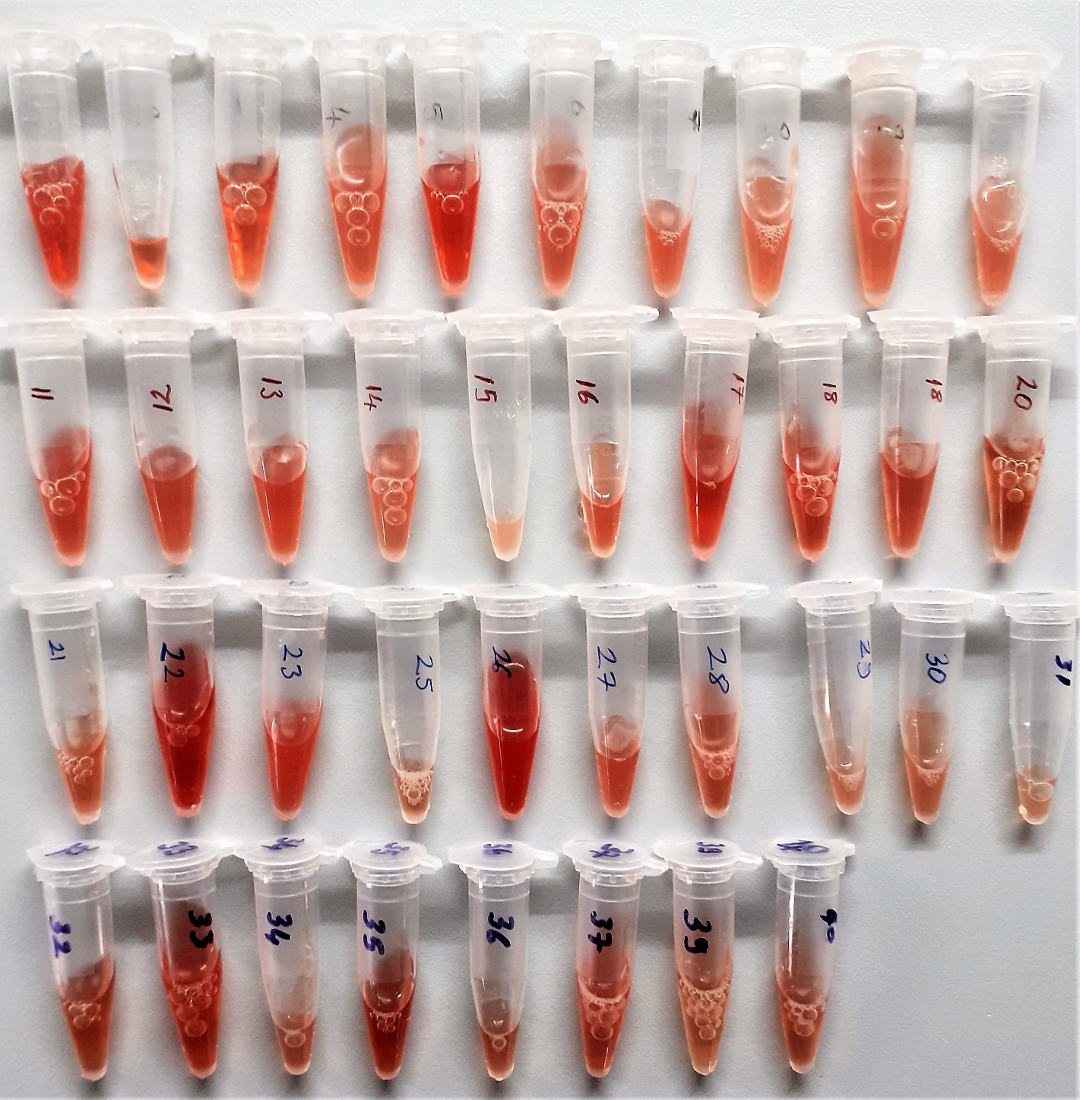
Numune Adı | TAS(mmol/L) | TOS (µmol/L) | OSI | MDA
1 | 1.69 | 32.31 | 1.912 | 0.65
2 | 1.36 | 30.42 | 2.237 | 0.31
3 | 0.88 | 21.07 | 2.394 | 0.18
4 | 1.59 | 20.96 | 1.318 | 0.37 | Bu çalışmada "Relassay" marka kitler kullanılmıştır.
5 | 1.48 | 36.09 | 2.439 | 0.44 | Kullanılan cihaz: Mindray marka BS300 model tam otomatik biyokimya cihazı
6 | 1.63 | 22.36 | 1.372 | 0.44
7 | 1.69 | 23.35 | 1.382 | 0.93 | TAS: Total Antioxidant Status
8 | 1.54 | 19.42 | 1.261 | 0.71 | TOS: Total Oxidant Status
9 | 1.46 | 18.54 | 1.270 | 0.37 | OSI: Oxidative Stress Index
10 | 1.57 | 19.74 | 1.257 | 0.36 | MDA: Malondialdehyde
11 | 1.28 | 27.11 | 2.118 | 0.37
12 | 1.49 | 22.66 | 1.521 | 0.33
13 | 1.31 | 27.85 | 2.126 | 0.35
14 | 1.35 | 21.17 | 1.568 | 0.34
15 | 1.46 | 16.48 | 1.129 | 0.22
16 | 1.46 | 24.36 | 1.668 | 0.34
17 | 1.3 | 34.07 | 2.621 | 0.35
18 | 1.37 | 29.17 | 2.129 | 0.33
19 | 1.29 | 22.6 | 1.752 | 0.5
20 | 0.68 | 11.13 | 1.637 | 0.29
21 | 0.88 | 9.46 | 1.075 | 0.14
22 | 1.64 | 57.39 | 3.499 | 0.35
23 | 1.27 | 33.53 | 2.640 | 0.35
25 | 0.65 | 6.51 | 1.002 | 0.38
26 | 1.52 | 57.09 | 3.756 | 0.82
27 | 1.29 | 23.64 | 1.833 | 0.41
28 | 1.11 | 22.13 | 1.994 | 0.23
29 | 1.36 | 20.68 | 1.521 | 0.36
30 | 1.34 | 17.02 | 1.270 | 0.23
31 | 1.25 | 16.57 | 1.326 | 0.31
32 | 0.89 | 16.45 | 1.848 | 0.24
33 | 1.02 | 31.53 | 3.091 | 0.62
34 | 1.06 | 24.14 | 2.277 | 0.22
35 | 0.99 | 32.93 | 3.326 | 0.29
36 | 0.86 | 19.86 | 2.309 | 0.25
37 | 1.67 | 26.47 | 1.585 | 0.4
39 | 0.94 | 9.43 | 1.003 | 0.075
40 | 1.19 | 23.68 | 1.990 | 0.16

SERUM
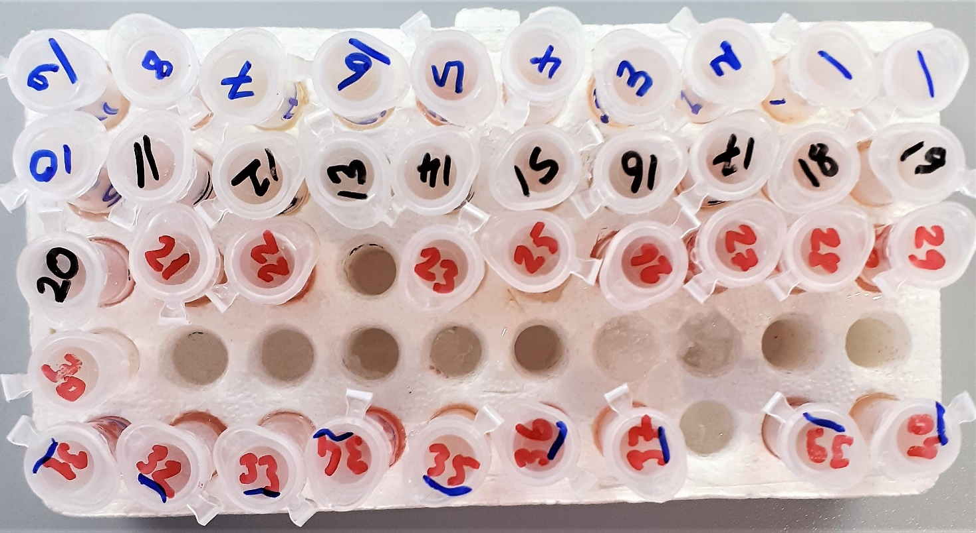
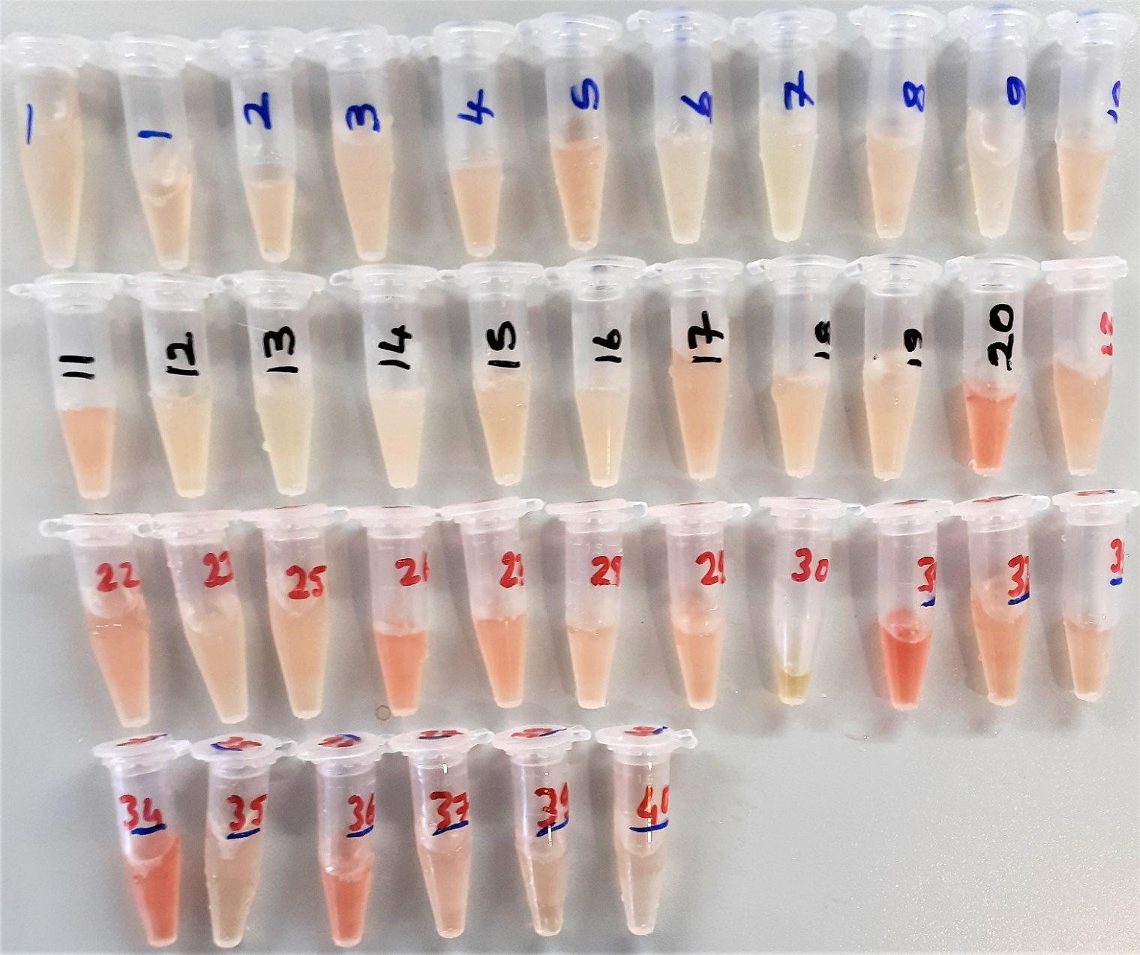
Numune Adı | PON-1(U/L) | IMA Abs (AU) | MPO (U/L) | SOD(U/ml) | NOx (Mikromol/L)
1 | 998 | 0.46 | 57.69 | 162.9 | 10.391201264
2 | 971 | 0.55 | 14.53 | 191.8 | 9.1077449947
3 | 1157 | 0.49 | 130.11 | 176 | 10.406480506
4 | 1293 | 0.4 | 123.97 | 191.8 | 9.3664383562 | Bu çalışmada "Relassay" marka kitler kullanılmıştır.
5 | 952 | 0.54 | 148.44 | 202.1 | 9.4433614331 | Kullanılan cihaz: Mindray marka BS300 model tam otomatik biyokimya cihazı
6 | 1062 | 0.55 | 67.04 | 125.6 | 10.633034773
7 | 1021 | 0.53 | 11.03 | 161.9 | 10.699420443 | PON-1: Paraoxanase-1
8 | 1034 | 0.57 | 99.86 | 177.8 | 10.880927292 | IMA: Ischemia Modified Albumin
9 | 937 | 0.51 | 127.14 | 193.4 | 11.402792413 | MPO: Myeloperoxidase
10 | 1095 | 0.47 | 141.17 | 183.3 | 14.805848261 | SOD: Super Oxide Dismutase
11 | 1417 | 0.49 | 140.34 | 173.7 | 10.609062171
12 | 1046 | 0.61 | 10.23 | 194.5 | 11.937302424
13 | 1261 | 0.54 | 88.94 | 172.3 | 11.773445732
14 | 889 | 0.3 | 95.84 | 170 | 11.206269758
15 | 1283 | 0.46 | 40.32 | 190.5 | 11.629346681
16 | 1122 | 0.55 | 22.26 | 173 | 11.629346681
17 | 972 | 0.56 | 92.09 | 205.4 | 11.261591149
18 | 1008 | 0.63 | 36.09 | 199.1 | 10.290832455
19 | 1551 | 0.45 | 34.14 | 177.8 | 9.989199157
20 | 1252 | 0.56 | 155.5 | 239.6 | 9.0305584826
21 | 786 | 0.54 | 182.43 | 150.5 | 10.45337197
22 | 806 | 0.51 | 307.23 | 156.7 | 72.279241307
23 | 770 | 0.59 | 71 | 154.8 | 10.774236038
25 | 622 | 0.59 | 81.35 | 86.1 | 10.998946259
26 | 795 | 0.49 | 462.44 | 166.9 | 10.660432034
27 | 770 | 0.49 | 246.69 | 183.3 | 11.717070601
28 | 1195 | 0.98 | 46.01 | 72.3 | 10.88540569
29 | 919 | 0.61 | 196.18 | 108.2 | 11.543993678
30 | 289 | 0.66 | 38.74 | 178.9 | Yetersiz Numune
31 | 742 | 0.41 | 1191 | 174.3 | 7.1354056902
32 | 767 | 0.55 | 443.87 | 142.1 | 11.717070601
33 | 470 | 0.57 | 247.99 | 124.1 | 222.26053741
34 | 478 | 0.37 | 1509 | 177.1 | 11.315331928
35 | 789 | 0.64 | 32.7 | 177.2 | 11.278977871
36 | 748 | 0.71 | 249.64 | 212 | 47.741833509
37 | 1059 | 0.67 | 61.1 | 98.1 | 11.183350896
39 | 786 | 0.62 | 63.66 | 160.8 | 10.975237092
40 | 910 | 0.54 | 8.15 | 196.8 | 11.87776607

